Sheet3
やること
①新興国に資金流入が回復してきたこと（一方で資金流入上位はMUAM以外） ・新興国株式・債券への流入 ・直近3か月、もしくは1ヵ月の新興国株式への流入ランキング 背景にあるもの ②新興国の利下げ、中央銀行の金融政策のスタンスは「緩和的」 ・利下げスケジュール ③関税への影響を受けにくい | 世界のマネーが新興国資産に再び向かい始めた。株や債券への資金流出入額をみると、5月は8カ月ぶりにプラスになる可能性がある。ブラジル株などは最高値圏で推移する。トランプ米政権の関税政策を契機に資金を米国外に移す動きが始まり、新興国も選択肢となった。ドル高の一服観測と中央銀行の利下げ期待が、投資家の関心を引いている。 国際金融協会（IIF）は非居住者（海外投資家）の資金が新興国株・債券にどの程度入っているか日次で集計し、市場心理を測る指標の一つにしている。5月は22日時点で100億ドル（約1兆4300億円）の流入超となっている。月末時点でもプラスになれば、米連邦準備理事会（FRB）が4年半ぶりの利下げを決めた2024年9月以来となる。 各国の株価指数の動きをみても、新興国株への資金流入は明らかだ。ブラジルのボベスパ指数は20日に最高値を更新した。イタウ・ウニバンコ・ホールディングなど主力の大型株がけん引する。南アフリカの全株指数も26日に最高値をつけた。MSCI新興国株指数（現地通貨建て）は昨年末比で5.1%上昇し、先進国株を組み入れた世界株指数を上回って推移する。 新興国資産への資金流入には2つの理由が考えられる。まず投資家が米国に偏った資産構成を見直し始めたことだ。前年までは世界のマネーが高いリターンを求めて米国の巨大テック株や米国の社債などに向かっていた。ところがトランプ米政権の発足後、米景気の先行きや財政への懸念が高まり、資産の地域分散を考える投資家が増えた。欧州や日本、新興国が候補になっている。 次に米ドル安進行が新興国経済にプラスになるとみられていることだ。米JPモルガンは19日、新興国株の投資判断を「中立」から「オーバーウエート（強気）」に引き上げた。投資判断の変更理由について、25年後半も米ドル安が進むことなどを挙げた。米バンク・オブ・アメリカも16日付のリポートでドル安などを理由に挙げながら新興国資産に「好機到来」と指摘した。 米ドルの指標となるドル指数は25年に入って下落基調だ。投資家の米国資産離れなどを背景にドルは他の主要通貨に対して売られやすくなっている。新興国政府にとってドル安はドル建て債務の軽減に、企業にとってもドル建て資金の調達コスト引き下げにつながる。新興国政府・企業の信用力や財務の改善期待が新たなマネーを呼び込む可能性がある。 | 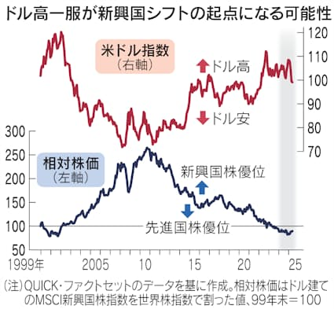
 | 世界のマネーが新興国資産に再び向かい始めた。株や債券への資金流出入額をみると、5月は8カ月ぶりにプラスになる可能性がある。ブラジル株などは最高値圏で推移する。トランプ米政権の関税政策を契機に資金を米国外に移す動きが始まり、新興国も選択肢となった。ドル高の一服観測と中央銀行の利下げ期待が、投資家の関心を引いている。 国際金融協会（IIF）は非居住者（海外投資家）の資金が新興国株・債券にどの程度入っているか日次で集計し、市場心理を測る指標の一つにしている。5月は22日時点で100億ドル（約1兆4300億円）の流入超となっている。月末時点でもプラスになれば、米連邦準備理事会（FRB）が4年半ぶりの利下げを決めた2024年9月以来となる。 各国の株価指数の動きをみても、新興国株への資金流入は明らかだ。ブラジルのボベスパ指数は20日に最高値を更新した。イタウ・ウニバンコ・ホールディングなど主力の大型株がけん引する。南アフリカの全株指数も26日に最高値をつけた。MSCI新興国株指数（現地通貨建て）は昨年末比で5.1%上昇し、先進国株を組み入れた世界株指数を上回って推移する。 新興国資産への資金流入には2つの理由が考えられる。まず投資家が米国に偏った資産構成を見直し始めたことだ。前年までは世界のマネーが高いリターンを求めて米国の巨大テック株や米国の社債などに向かっていた。ところがトランプ米政権の発足後、米景気の先行きや財政への懸念が高まり、資産の地域分散を考える投資家が増えた。欧州や日本、新興国が候補になっている。 次に米ドル安進行が新興国経済にプラスになるとみられていることだ。米JPモルガンは19日、新興国株の投資判断を「中立」から「オーバーウエート（強気）」に引き上げた。投資判断の変更理由について、25年後半も米ドル安が進むことなどを挙げた。米バンク・オブ・アメリカも16日付のリポートでドル安などを理由に挙げながら新興国資産に「好機到来」と指摘した。 米ドルの指標となるドル指数は25年に入って下落基調だ。投資家の米国資産離れなどを背景にドルは他の主要通貨に対して売られやすくなっている。新興国政府にとってドル安はドル建て債務の軽減に、企業にとってもドル建て資金の調達コスト引き下げにつながる。新興国政府・企業の信用力や財務の改善期待が新たなマネーを呼び込む可能性がある。

